连接关系VCR数据
========================================================================================
1、VCR
 |  |  |  |  | write AO vcr
AI(R020202)-----------------------------------------------------------------------------11
char FasArTypeAndRole = 0x66; // Pub 0x66 Sub 0x76，固定
unsigned long FasDllLocalAddr = 0x00 00 11 20;
unsigned long FasDllConfiguredRemoteAddr = 0x00 00 00 00; // 分析无用
char FasDllSDAP = 0x93; // 源码固定0x99
unsigned short FasDllMaxConfirmDelayOnConnect = 0xEA 60; // 源码固定
unsigned short FasDllMaxConfirmDelayOnData = 0xEA 60; // 源码0x27 10
unsigned short FasDllMaxDlsduSize = 0x00 3C; // 源码固定 0x00 40
bool FasDllResidualActivitySupported = 0x00; // 源码固定0
char FasDllTimelinessClass = 0x00;// 源码固定0
unsigned short FasDllPublisherTimeWindowSize = 0x00 00; // 源码固定0
unsigned long FasDllPublisherSynchronizingDlcep = 0x00 00 00 00;// 源码固定0
unsigned short FasDllSubscriberTimeWindowSize - 0x00 00;// 源码固定0
unsigned long FasDllSubscriberSynchronizingDlcep = 0x00 00 00 00;// 源码固定0
unsigned long FmsVfdId = 0x00 00 00 01; // 参考FB_START_ENTRY
unsigned char FmsMaxOutstandingServicesCalling = 0x01; // 源码固定 0x01
unsigned char FmsMaxOutstandingServicesCalled = 0x01; // 源码固定 0x01
char FmsFeaturesSupported[ 8 ] = 0x00 0x00 0x80 0x00 0x00 0x00 0x00 0x00; // 源码固定一致

Index
0x18B（395） [参考PRIMARY_AP_TIME_PUBLISHER]

A0(R050101)-----------------------------------------------------------------------------13
char FasArTypeAndRole = 0x76; // Pub 0x66 Sub 0x76，固定
unsigned long FasDllLocalAddr = 0x00 00 00 00; // 分析无用
unsigned long FasDllConfiguredRemoteAddr = 0x00 00 11 20; // 对应AI的FasDllLocalAddr字段
char FasDllSDAP = 0x93; // 源码固定0x99
unsigned short FasDllMaxConfirmDelayOnConnect = 0xEA 60; // 源码固定
unsigned short FasDllMaxConfirmDelayOnData = 0x27 10; // 源码固定
unsigned short FasDllMaxDlsduSize = 0x00 3C; // 源码固定 0x00 40
bool FasDllResidualActivitySupported = 0x00;// 源码固定0
char FasDllTimelinessClass = 0x00;// 源码固定0
unsigned short FasDllPublisherTimeWindowSize = 0x00 00; // 源码固定0
unsigned long FasDllPublisherSynchronizingDlcep = 0x00 00 00 00;// 源码固定0
unsigned short FasDllSubscriberTimeWindowSize - 0x00 00;// 源码固定0
unsigned long FasDllSubscriberSynchronizingDlcep = 0x00 00 00 00;// 源码固定0
unsigned long FmsVfdId = 0x00 00 12 34; // 参考FB_START_ENTRY
unsigned char FmsMaxOutstandingServicesCalling = 0x01; // 源码固定 0x01
unsigned char FmsMaxOutstandingServicesCalled = 0x01; // 源码固定 0x01
char FmsFeaturesSupported[ 8 ] = 0x00 0x00 0x00 0x00 0x00 0x00 0x80 0x00; // 源码固定一致

0x131（305）[参考PRIMARY_AP_TIME_PUBLISHER]

========================================================================================

1、Index： | A I | 参考文件：Ni_新工程清空下装_0312.mon | AO | 参考文件：ni_0307_有功能块配置.mon
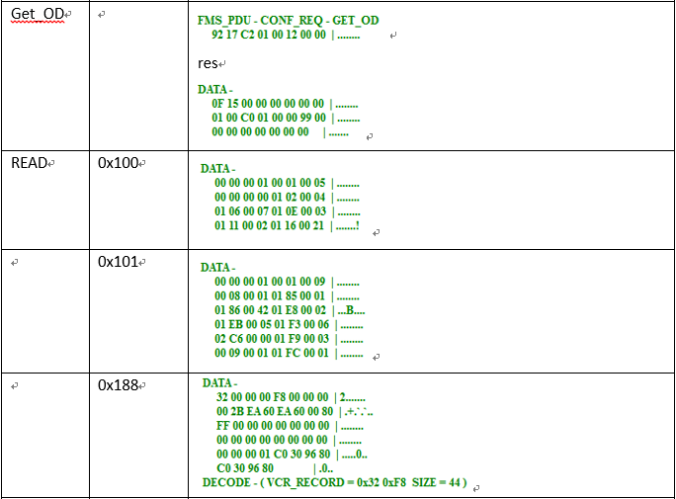

下层解析办法：
GetOD用0x100+1读取的信息从[16]获取两个字节为0x0186,然后0x0186加1为0x0187。再通过0x0187作为索引读取数据包，然后获取[10]，取两个字节即可。

备用办法：这部分解析和中科博维源码处理不一致。如果调试有问题，也可以遍历VCR，碰到第一个字段为0x00(标示未配置)的VCR索引即可。目前从数据包看，这两个值一致。参考下图：
起始的0x188为上面读到的0x0186+2即可。
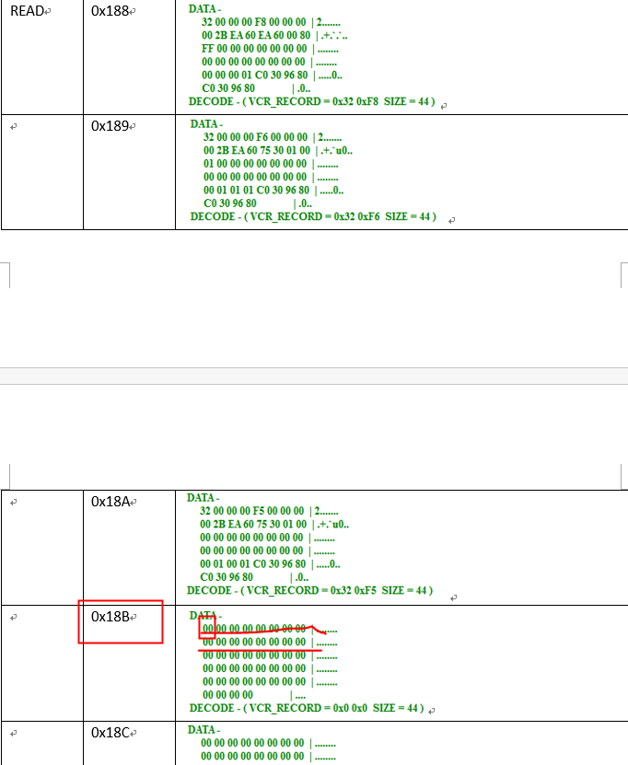

AT处理：AT传的值为VCR的索引，从0开始，顺序累加。
协议处理：需要根据上面逻辑读取起始索引，然后加上AT下装的索引回填，组成真实数据。

2、FmsVfdId

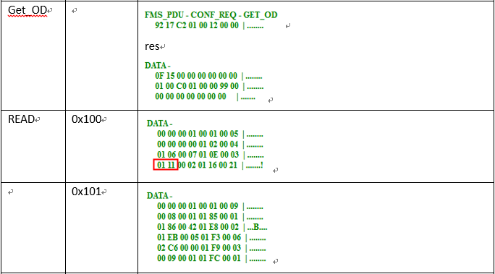

下层解析办法：
GetOD后用0x100读取的数据从[24]取两个字节为0x111(VFD的起始索引),后面的0x0002为VFD的个数，目前第一个貌似都是管理VFD，FB的VFD是第二个，所以索引加1为0x112。
通过0x112作为索引再读取数据，第一个四字节即为VFD的ID，如下图：

AT处理：该字段填0xFFFFFFFF。
协议处理：用读到的0x00000001直接回填组成完整的下装数据。

MACROCYCLE数据
=========================================================================================
3、MACROCYCLE【OK】

AI(R020202)-----------------------------------------------------------------------------11
0x00 00 7D 00 // 32000 1000ms * 32 [OK]

0x010D [读：ffinit_thread.cpp::FFGetVFDList \ FFGetDevList]

A0(R050101)-----------------------------------------------------------------------------13
0x00 00 7D 00 // 32000 1000ms * 32 [OK]

0x010D [读：ffinit_thread.cpp::FFGetVFDList \ FFGetDevList]

=========================================================================================

1、Index

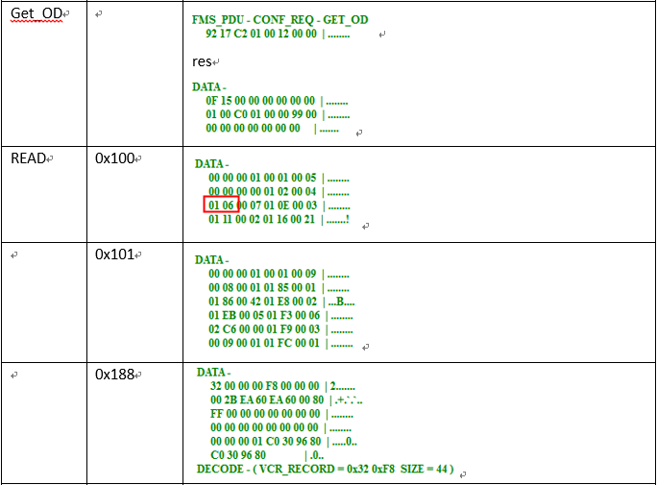

GetOD后，从0x100读取的数据从[16]的地址开始读取两个字节为0x0106，加上7后为0x010D。

AT处理：MACROCYCLE对应的对象字段Index填0xFFFFFFFF。
协议处理：解析后回填Index为解析得到的Index值。组成最终的下装数据。

FB_START_ENTRY数据
=========================================================================================
4、FB_START_ENTRY 【OK】

AI(R020202)-----------------------------------------------------------------------------11
UINT32 | StartTimeOffset; // 0x00 00 00 00 ??
UINT16 | FbObjectIndex; // 0x04 B0 [OK BLOCK_INDEX 1200]
UINT32 | VfdRef; // 0x00 00 00 01 [读：PrjDevOb.cpp 7370]

FB_START_ENTRY_Index = 0x0117 [参考PRIMARY_AP_TIME_PUBLISHER]

A0(R050101)-----------------------------------------------------------------------------13
UINT32 | StartTimeOffset; // 0x00 00 07 B3 ??
UINT16 | FbObjectIndex; // 0x01 6D [OK BLOCK_INDEX 365]
UINT32 | VfdRef; // 0x00 00 12 34 [读：PrjDevOb.cpp 7370]

FB_START_ENTRY_Index = 0x0114 [参考PRIMARY_AP_TIME_PUBLISHER]

========================================================================================

1、Index

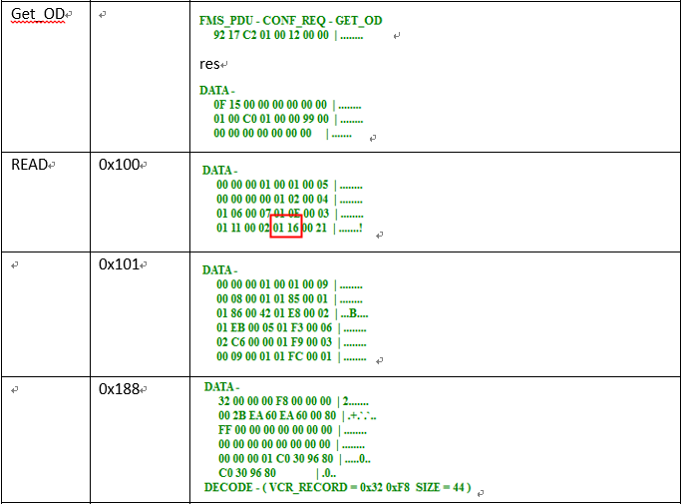

GetOD后，从0x100读取的数据从[28]的地址开始读取两个字节为0x0116，加上1后为0x0117。AO同理。

AT处理：以0开始，Block的索引。
协议处理：通过GetOD读取的数据解析后的索引加上AT下装的索引回填。作为最终下装数据。
！！！！目前这部分只有一个FB_START_ENTRY，协议可以组两个确认符合不符合这个规律。

2、VfdRef

参考【连接关系VCR数据】的FmsVfdId字段信息。

AT处理：填充0xFFFF。
协议处理：用获取的数据回填，组成最终的下装数据。

PRIMARY_AP_TIME_PUBLISHER数据
========================================================================================
5、PRIMARY_AP_TIME_PUBLISHER【OK】

AI(R020202)-----------------------------------------------------------------------------11
0x10 [OK,链路地址]

PRIMARY_AP_TIME_PUBLISHER_Index = 0x010A [读：ffinit_thread.cpp::FFGetVFDList \ FFGetDevList]

A0(R050101)-----------------------------------------------------------------------------13
0x10 [OK,链路地址]

PRIMARY_AP_TIME_PUBLISHER_Index = 0x010A [读：ffinit_thread.cpp::FFGetVFDList \ FFGetDevList]

========================================================================================

1、Index



GetOD后，从0x100读取的数据从[16]的地址开始读取两个字节为0x0106，加上4后为0x010A。

AT处理：Index填0xFFFF。
协议处理：用获取的0x010A回填该字段。组成最终的下装数据。

Read
